Оглавление
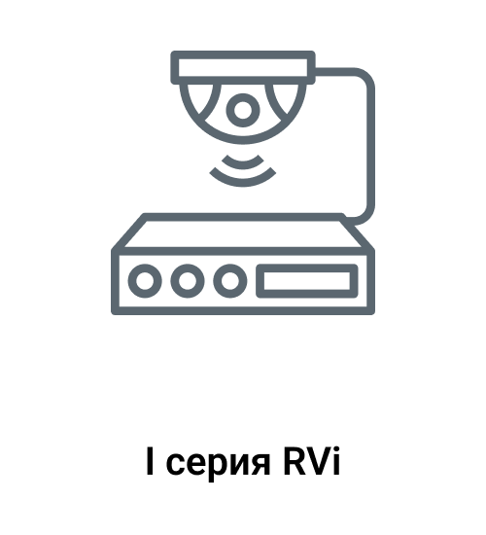 | 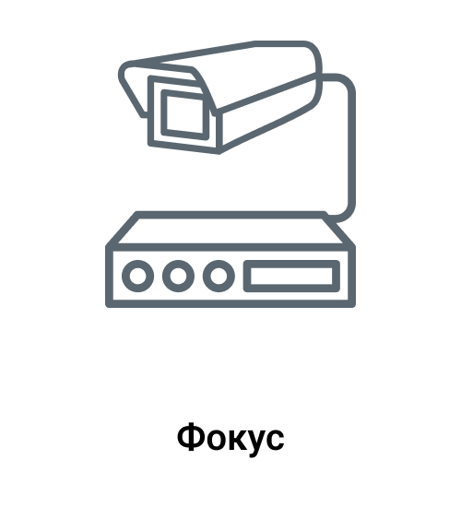 | 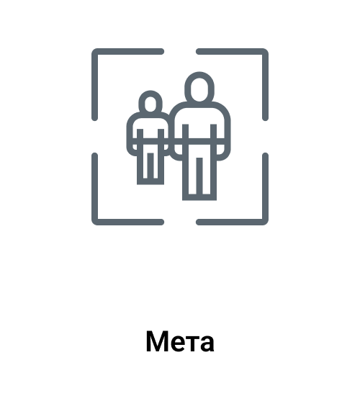 | 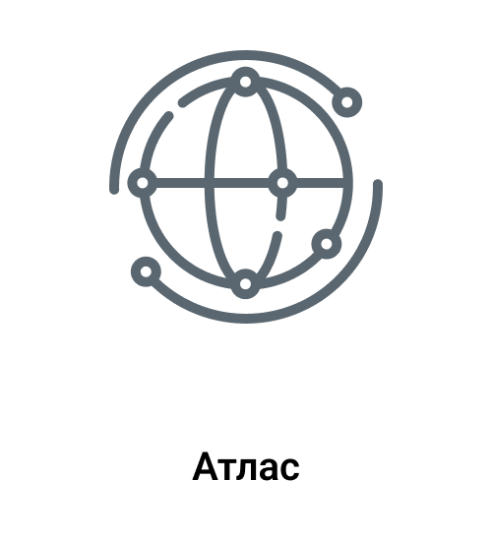 | 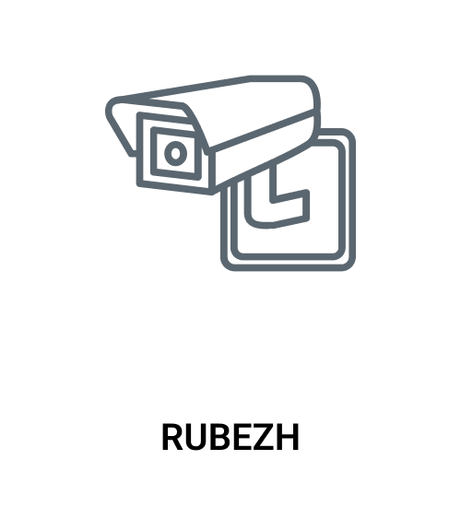 |  |  | 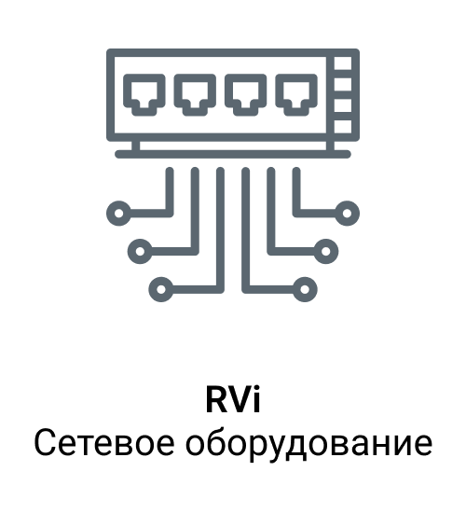 | 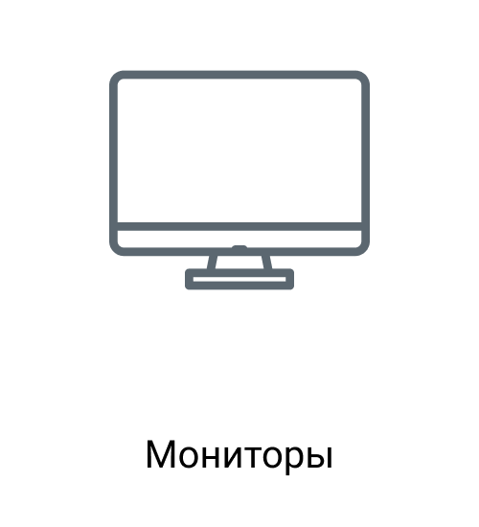 | 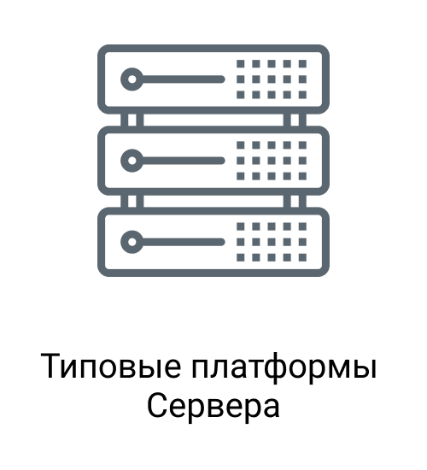 |  | 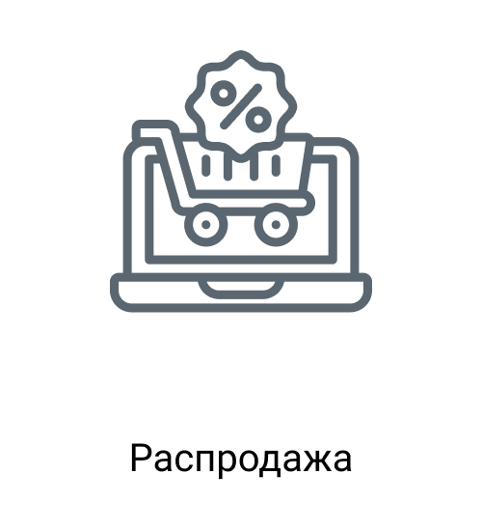 | 
Перейти в раздел | Перейти в раздел | Перейти в раздел | Перейти в раздел | Перейти в раздел | Перейти в раздел | Перейти в раздел | Перейти в раздел | Перейти в раздел | Перейти в раздел | Перейти в раздел | Перейти в раздел | Перейти в раздел

